openjdk和oraclejdk
https://cloud.tencent.com/developer/news/337289

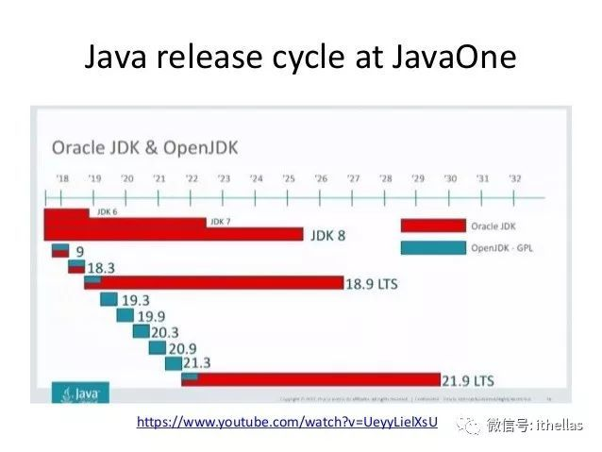

OpenJDK
OpenJDK的lience是GPLv2+CPE，可以免费使用。从JDK9开始，OpenJDK每6个月发布一次，也就是每年的3月份、9月份各发布一次，称为feature release。JDK9就是在2017年9月份过GA的。
除了feature release之外，OpenJDK每个季度会提供一个update release。分别在1月份、4月份、7月份和10月份。所以每个feature release之后，都会有两个update release。
再说一次，OpenJDK可以免费使用。

OracleJDK
使用OracleJDK需要commercial license，这个不是免费的。OracleJDK每3年发布一次LTS（Long Term Support）版本，Support的期限是8年。2018年9月发布的JDK11是第一个LTS版本，support到2026年9月。同样，OracleJDK每年也有4个update release。
因为OracleJDK每3年发布一次LTS版本，所以下一次LTS将在2021年9月份发布。

OpenJDK与OracleJDK的区别
之前有一些commercial features没有包含在OpenJDK中，例如：
Java Flight Recorder: http://openjdk.java.net/jeps/328
Java Mission Control: http://openjdk.java.net/projects/jmc/
Application Class-Data Sharing: http://openjdk.java.net/jeps/310
ZGC: http://openjdk.java.net/jeps/333
但是现在这些commercial features已经贡献给了OpenJDK社区，所以从JDK11开始，OpenJDK与OracleJDK基本完全一样。但是它们之间仍然有一些差异

OpenJDK是免费的。对于想要不断体验新特性的developer来说，是理想的选择。
OracleJDK不是免费的。对于企业用户来说，可能不是太愿意频繁升级，那么就选择OracleJDK。

Oracle JDK Releases for Java 11 and Later

Donald Smith
Sr. Director of Product Management
Exec Summary
Starting with Java 11, Oracle will provide JDK releases under the open source GNU General Public License v2, with the Classpath Exception (GPLv2+CPE), and under a commercial license for those using the Oracle JDK as part of an Oracle product or service, or who do not wish to use open source software. This combination of using an open source license and a commercial license replaces the historical “BCL” license, which had a combination of free and paid commercial terms.

Different builds will be provided for each license, but these builds are functionally identical aside from some cosmetic and packaging differences, described in detail below.
From the BCL to the GPL
The Binary Code License for Oracle Java SE technologies (“BCL”) has been the primary license for Oracle Java SE technologies for well over a decade. The BCL permits use without license fees under certain conditions. To simplify things going forward, Oracle started providing open source licensed OpenJDK builds as of Java 9, using the same license model as the Linux platform. If you are used to getting Oracle Java SE binaries for free, you can simply continue doing so with Oracle’s OpenJDK builds available at jdk.java.net. If you are used to getting Oracle Java SE binaries as part of a commercial product or service from Oracle, then you can continue to get Oracle JDK releases through My Oracle Support (MOS), and other locations.
Functionally identical and interchangeable...
Oracle’s BCL-licensed JDK historically contained “commercial features” that were not available in OpenJDK builds. As promised, however, over the past year Oracle has contributed these features to the OpenJDK Community, including:
Java Flight Recorder,
Java Mission Control,
Application Class-Data Sharing, and
ZGC.
From Java 11 forward, therefore, Oracle JDK builds and OpenJDK builds will be essentially identical.
...yet with some cosmetic and packaging differences
There do remain a small number of differences, some intentional and cosmetic, and some simply because more time to discuss with OpenJDK contributors is warranted.
Oracle JDK 11 emits a warning when using the -XX:+UnlockCommercialFeatures option, whereas in OpenJDK builds this option results in an error. This option was never part of OpenJDK and it would not make sense to add it now, since there are no commercial features in OpenJDK. This difference remains in order to make it easier for users of Oracle JDK 10 and earlier releases to migrate to Oracle JDK 11 and later.
Oracle JDK 11 can be configured to provide usage log data to the “Advanced Management Console” tool, which is a separate commercial Oracle product. We will work with other OpenJDK contributors to discuss how such usage data may be useful in OpenJDK in future releases, if at all. This difference remains primarily to provide a consistent experience to Oracle customers until such decisions are made.
The javac --release command behaves differently for the Java 9 and Java 10 targets, since in those releases the Oracle JDK contained some additional modules that were not part of corresponding OpenJDK releases:
javafx.base
javafx.controls
javafx.fxml
javafx.graphics
javafx.media
javafx.web
java.jnlp
jdk.jfr
jdk.management.cmm
jdk.management.jfr
jdk.management.resource
jdk.packager.services
jdk.snmp
This difference remains in order to provide a consistent experience for specific kinds of legacy use. These modules are either now available separately as part of OpenJFX, are now in both OpenJDK and the Oracle JDK because they were commercial features which Oracle contributed to OpenJDK (e.g., Flight Recorder), or were removed from Oracle JDK 11 (e.g., JNLP).
The output of the java --version and java -fullversion commands will distinguish Oracle JDK builds from OpenJDK builds, so that support teams can diagnose any issues that may exist. Specifically, running java --version with an Oracle JDK 11 build results in:
java 11 2018-09-25
Java(TM) SE Runtime Environment 18.9 (build 11+28)
Java HotSpot(TM) 64-Bit Server VM 18.9 (build 11+28, mixed mode)
And for an OpenJDK 11 build:
openjdk version "11" 2018-09-25
OpenJDK Runtime Environment 18.9 (build 11+28)
OpenJDK 64-Bit Server VM 18.9 (build 11+28, mixed mode)
The Oracle JDK has always required third party cryptographic providers to be signed by a known certificate. The cryptography framework in OpenJDK has an open cryptographic interface, meaning it does not restrict which providers can be used. Oracle JDK 11 will continue to require a valid signature, and Oracle OpenJDK builds will continue to allow the use of either a valid signature or unsigned third party crypto provider.
Oracle JDK 11 will continue to include installers, branding and JRE packaging for an experience consistent with legacy desktop uses. Oracle OpenJDK builds are currently available as zip and tar.gz files, while alternative distribution formats are being considered.
What should we call them?
Ideally, we would simply refer to all Oracle JDK builds as the “Oracle JDK,” either under the GPL or the commercial license depending on your situation. However, for historical reasons while the small remaining differences exist, we will refer to them separately as Oracle’s OpenJDK builds, and the Oracle JDK.

javaSE和javaEE
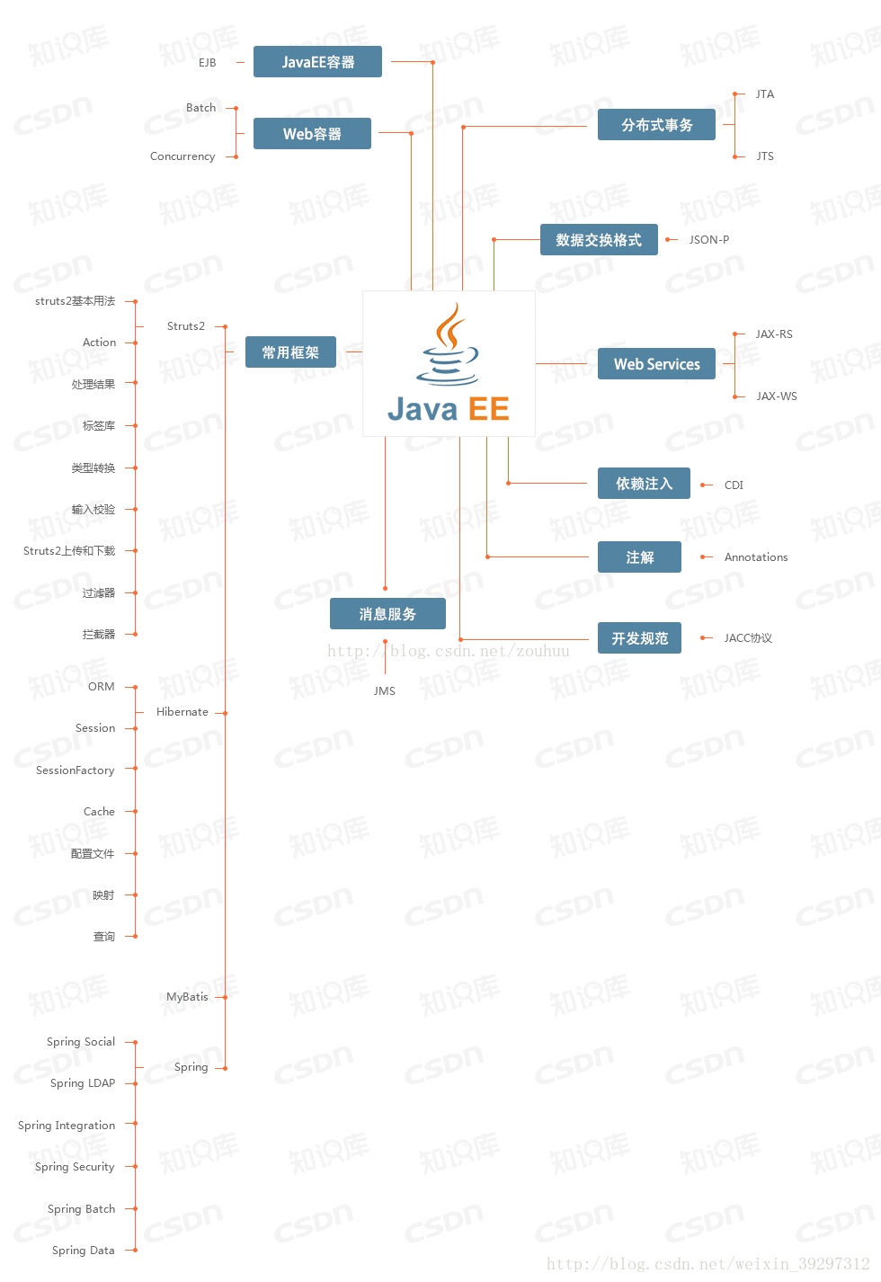
Java是一种语言，它有三个版本，Java SE（标准版）；Java EE（企业版）和Java ME（微型版）

Java SE是由Sun Microsystems公司于1995年5月推出的Java程序设计语言和Java平台的总称。
就是基于JDK和JRE，包含支持 Java Web 服务开发的类，并为 Java 企业级开发提供基础。

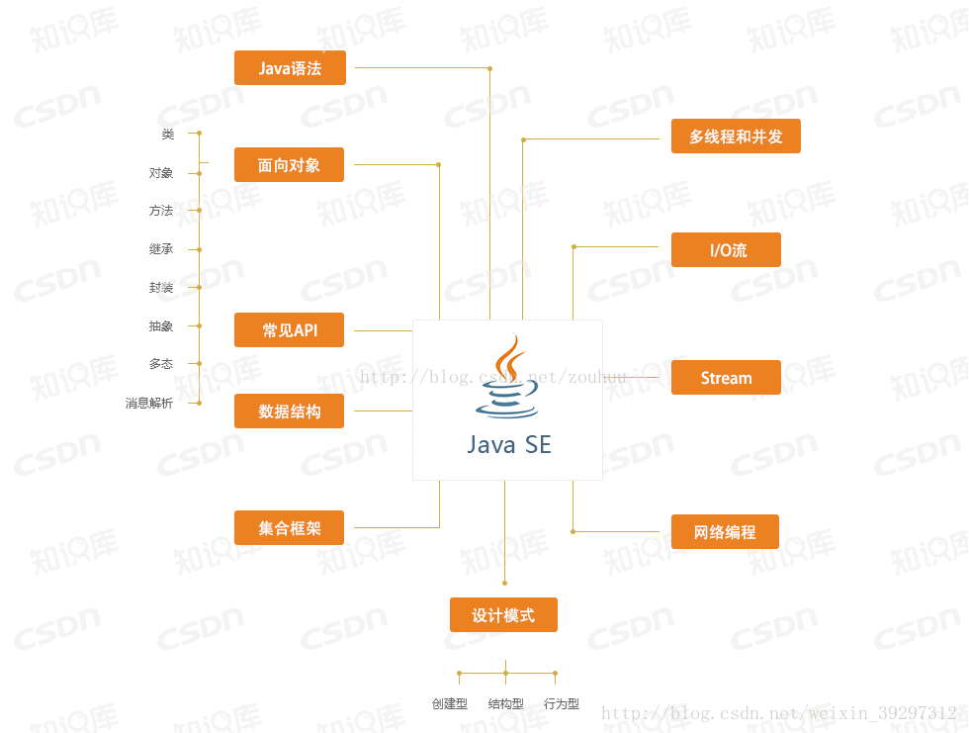

Java SE起源
Java的安全模型可以追溯到该平台的早期时代，当时人们主要将它看作一种增强用户体验的浏览器扩展机制。
执行的Java代码可以从各种源派生，而其中一些的来源是未知的或者不可靠的。
相应地，该平台的安全性最初主要关注的是解决验证被执行的代码可信任的问题，
而且整个游戏围绕着在浏览器中执行applet。
但是，这个模型只是简单地划分为trusted和untrusted部分，甚至连中等复杂的应用程序都无法运行。
从 1.2 版开始，Java作为一个编程平台逐渐得到了人们的认可，
而不再只是一个浏览器扩展，Sun开始提供更加灵活的安全功能，
首先是可配置安全策略的概念。Java文档 介绍了它的发展情况。
当Java平台开始进入企业环境时，很快就会明显地感觉到，
纯粹基于代码的功能无法管理大型应用程序的安全性。
Java平台的1.4 版引入了一种叫做Java Authentication and Authorization Service (JAAS)的新特性，
用于将基于用户的权限项整合到安全策略中。
堆栈上某个特殊代码框架的权限既基于代码的源(其 CodeSource)，又基于验证时分配给用户的身份、组和角色。

Java EE（Java Platform，Enterprise Edition）是sun公司（2009年4月20日甲骨文将其收购）推出的企业级应用程序版本。这个版本以前称为 J2EE。
能够帮助我们开发和部署可移植、健壮、可伸缩且安全的服务器端 Java应用程序。
Java EE 是在 Java SE 的基础上构建的，它提供Web 服务、组件模型、管理和通信 API，
可以用来实现企业级的面向服务体系结构（service-oriented architecture，SOA）和 Web 3.0应用程序。

2018年3月，开源组织Eclipse基金会宣布，Java EE（Enterprise Edition）被更名为Jakarta EE。 [1]

JavaEE 号称有十三种核心技术。它们分别是：JDBC、JNDI、EJB、RMI、Servlet、JSP、XML、JMS、Java IDL、JTS、JTA、JavaMail和JAF。

Java刚开始的时候，因为各种应用和生态不成熟，很多东西需要有人牵头制定强制规范引导Java的发展，于是Java EE曾经引领了企业级应用的开发。
但随着时代的进步，以及越来越多的公司和组织参与到Java世界，出现了各种各样的Java EE组件的代替者，比如Hibernate、Spring就是其中两个典型。
相反，Java官方制定的各种Java EE规范反而不太受欢迎，他们制定了JSF规范，但实际企业开发喜欢用Struts 2、Spring MVC；
他们制定了EJB规范，但实际企业开发往往还是喜欢用Spring；他们制定了JPA规范，但实际企业开发往往还是喜欢直接用Hibernate、MyBatis。
现代企业级应用常用的各种框架和工具，比如Struts 2、Spring、Hibernate、jBPM、Activiti、Lucene、Hadoop、Drools、CXF等这些大家耳熟能详的组件，
全部都不是来自Oracle官方，但是却在企业应用中开发经常用到的。
现在企业里面，真正常用的JavaEE规范有什么？Servlet、JSP、JMS、JNDI。这些技术都只是充当了一个程序的入口而已。
Oracle之所以可能考虑放弃Java EE，正体现了Oracle对丧失Java控制权的无奈。企业的本质是逐利，
Oracle每年为制定Java EE规范投入不少人力、财力，但制定的规范最终并没有获得市场的青睐，所以Oracle可能放弃这种吃亏不讨好的事情。

说白了JAVA EE是一个为了给企业级用户开发系统的时候定义的一套规范。
并且根据规范产生的一些框架及其组件。
有官方定制的，和非官方定制。

jdk和jre和jvm
JVM：Java虚拟机，Java编译过后的.class文件需要在JVM上运行，这也是为什么Java可以跨平台的原因。我们只需要在不同的操作系统上装上对应版本的JVM，则可以直接复制.class文件运行在各个操作系统上。
JRE:Java运行环境，包含了JVM和Java程序所需的核心类库。如果我们只是需要运行一个开发好的Java程序，我们只需在计算机中安装JRE即可。
JDK:Java开发工具包，包含了Java开发工具如编译工具（javac.exe）、打包工具（jar.exe）等。其中的开发工具也需要运行在JVM上，如执行Java.exe工具会调用JRE中的JVM执行.class文件，所以其集成了JRE。
三者的关系：JDK包含了JRE，JRE包含了JVM

JRE： Java Runtime Environment
JDK：Java Development Kit
JRE顾名思义是java运行时环境，包含了java虚拟机，java基础类库。是使用java语言编写的程序运行所需要的软件环境，是提供给想运行java程序的用户使用的。
JDK顾名思义是java开发工具包，是程序员使用java语言编写java程序所需的开发工具包，是提供给程序员使用的。JDK包含了JRE，同时还包含了编译java源码的编译器javac，还包含了很多java程序调试和分析的工具：jconsole，jvisualvm等工具软件，还包含了java程序编写所需的文档和demo例子程序。
如果你需要运行java程序，只需安装JRE就可以了。如果你需要编写java程序，需要安装JDK。
JRE根据不同操作系统（如：windows，linux等）和不同JRE提供商（IBM,ORACLE等）有很多版本，最常用的是Oracle公司收购SUN公司的JRE版本。
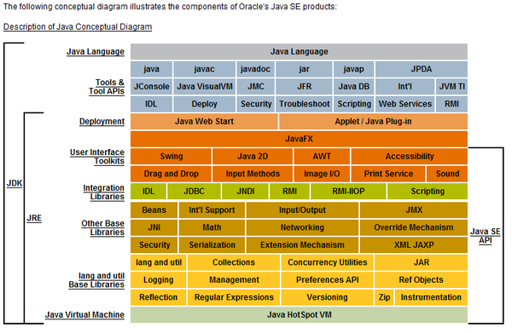

需要说明一下jvm原理
方便理解java到底是怎么运行在虚拟机上面的

